상품제안서
하이트래블킹 여행용세트 통합V형 | 상품코드: S40655

 |  |  |  |  |  |  | 02-713-8555 | www.synergygift.co.kr
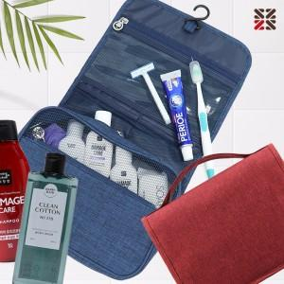

【상세/제작정보】

【인쇄/포장옵션】 | 실크 / 종이케이스

【공급단가】 | 수량 | 50~ | 100~ | 500~ | 1,000~ | 3,000~
*VAT별도 | VIP1 | 15,120원 | 14,760원 | 13,800원 | 13,560원 | 13,320원
 | VIP2 | 17,890원 | 17,460원 | 16,330원 | 16,040원 | 15,760원
 | VIP3 | 18,270원 | 17,830원 | 16,670원 | 16,380원 | 16,090원

【상품 URL】 | https://www.synergygift.co.kr:443/src/goods_detail.php?gdno=40655

